Ven
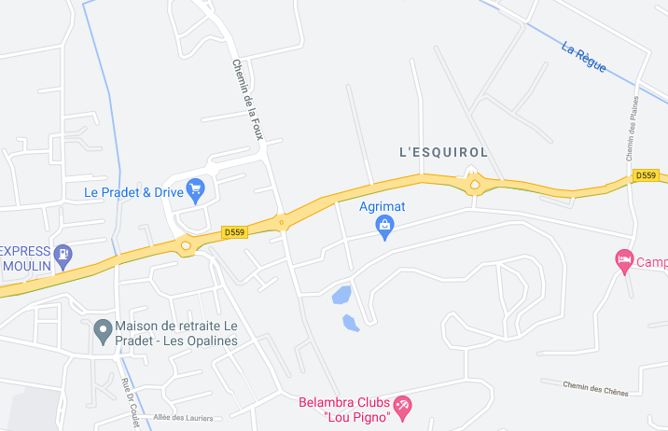
COMPTAGE DIRECTIONNEL

CD - Commune

Période de relevé : |  | 17h00 à 18h00 |  |  |  | Date : | 2021-05-21

CD
200
220
N

182
14
24

A

81
989
D
852
48
897
1064
111
850
B
1025
58
C

25
9
23

58
131

UVP | A - Rue Jean Monnet | B - Av Ganzin Ouest | C - Rue des Fonds Verts | D - Av Ganzin Est | Total
A - Rue Jean Monnet | 0 | 182 | 24 | 14 | 220
B - Av Ganzin Ouest | 111 | 7 | 58 | 850 | 1025
C - Rue des Fonds Verts | 9 | 23 | 1 | 25 | 58
D - Av Ganzin Est | 81 | 852 | 48 | 9 | 989 | 2291
Total | 200 | 1064 | 131 | 897 | 2291 | charge trafic

COMPTAGE DIRECTIONNEL

CD - Commune

Sam
COMPTAGE DIRECTIONNEL

CD - Commune

Période de relevé : |  | 11h00 à 12h00 |  |  |  | Date : | 2021-05-22

CD
183
195
N

160
25
10

A

60
956
D
852
40
852
1064
114
798
B
983
46
C

25
9
27

61
96

UVP | A - Rue Jean Monnet | B - Av Ganzin Ouest | C - Rue des Fonds Verts | D - Av Ganzin Est | Total
A - Rue Jean Monnet | 0 | 160 | 10 | 25 | 195
B - Av Ganzin Ouest | 114 | 25 | 46 | 798 | 983
C - Rue des Fonds Verts | 9 | 27 | 0 | 25 | 61
D - Av Ganzin Est | 60 | 852 | 40 | 4 | 956 | 2194
Total | 183 | 1064 | 96 | 852 | 2194 | charge trafic

